Compito
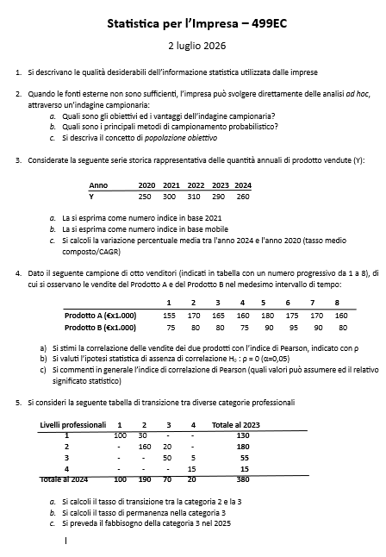

Quesito 1
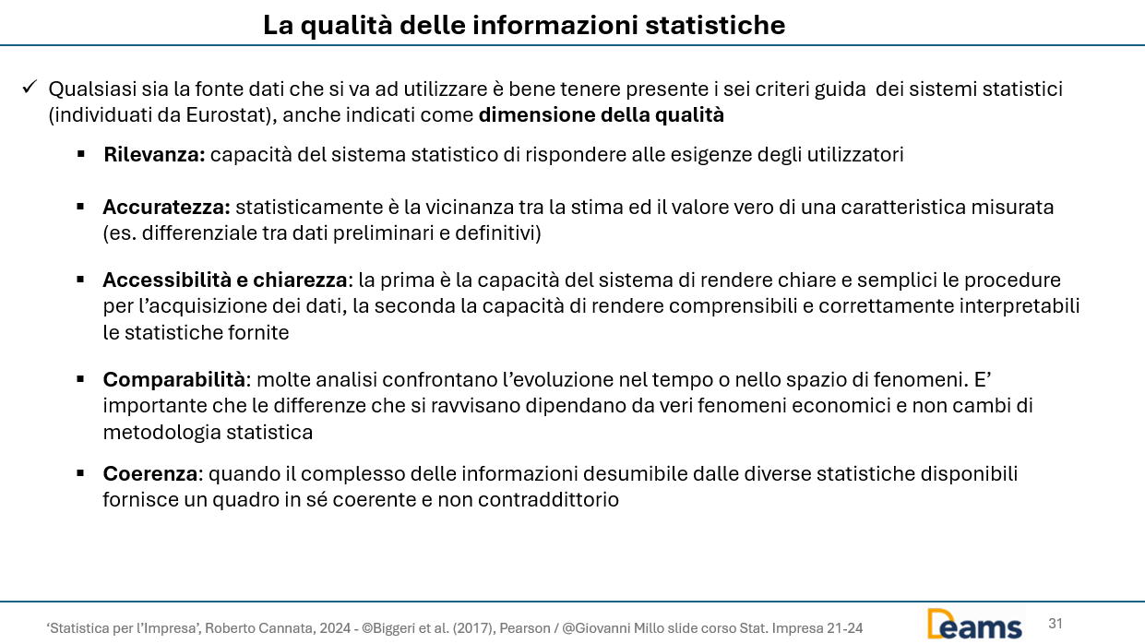

Quesito 2
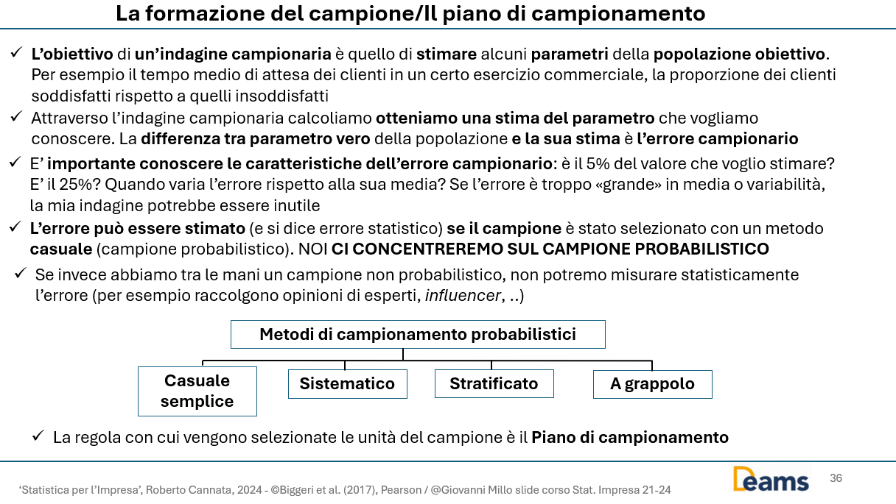

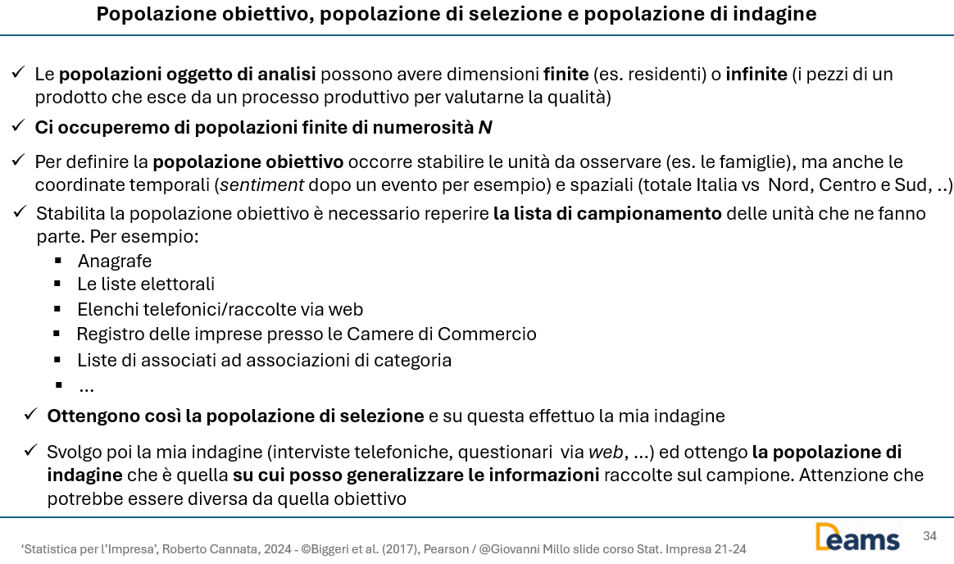

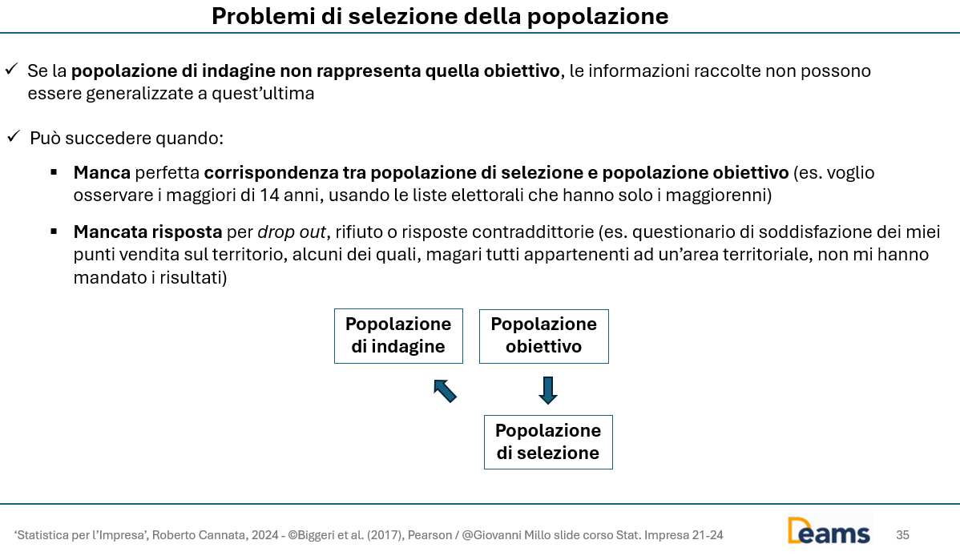

Quesito 3
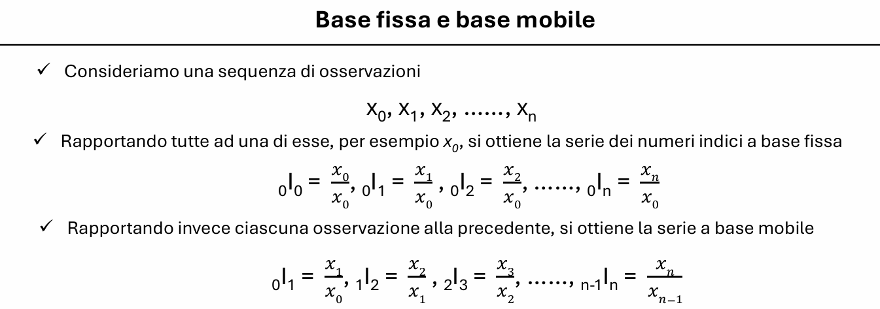

Anno | Y | NI_2021 | NI_Mobile
2020 | 250 | 83% | -
2021 | 300 | 100% | 120%
2022 | 310 | 103% | 103%
2023 | 290 | 97% | 94%
2024 | 260 | 87% | 90%

CAGR | 1.0%

Quesito 4
Oss | Prodotto A (x) | Prodotto B (y) | (x-E(x)) | (y-E(y)) | (x-E(x))*(y-E(y)) | (x-E(x))^2 | (y-E(y))^2
1 | 155 | 75 | -11.9 | -8.1 | 96.484375 | 141.0 | 66.0
2 | 170 | 80 | 3.1 | -3.1 | -9.765625 | 9.8 | 9.8
3 | 165 | 80 | -1.9 | -3.1 | 5.859375 | 3.5 | 9.8
4 | 160 | 75 | -6.9 | -8.1 | 55.859375 | 47.3 | 66.0
5 | 180 | 90 | 13.1 | 6.9 | 90.234375 | 172.3 | 47.3
6 | 175 | 95 | 8.1 | 11.9 | 96.484375 | 66.0 | 141.0
7 | 170 | 90 | 3.1 | 6.9 | 21.484375 | 9.8 | 47.3
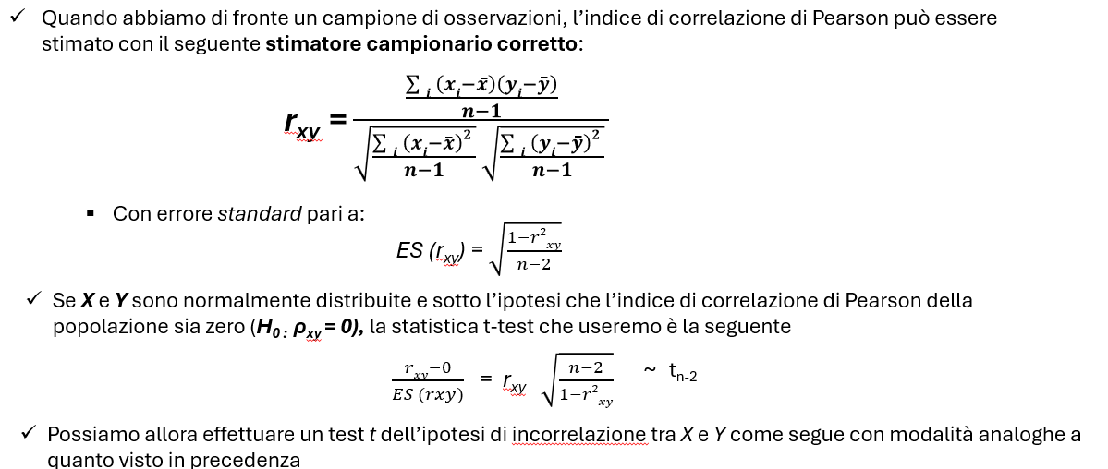
8 | 160 | 80 | -6.9 | -3.1 | 21.484375 | 47.3 | 9.8

Quesito a)

E(x) | 166.9
E(y) | 83.1
Dev(x) | 496.9
Dev(y) | 396.9

rxy | 0.85150057914

Quesito b)

T-test | 3.9777388476
T-crit+ | 2.4469118511
T-crit- | -2.4469118511

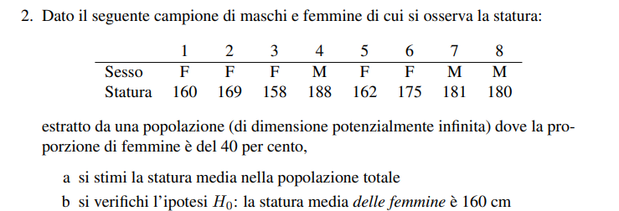
Rifiuto l'ipotesi H0 che non ci sia correlazione => le vendite sono correlate

Quesito c)

Quesito 5
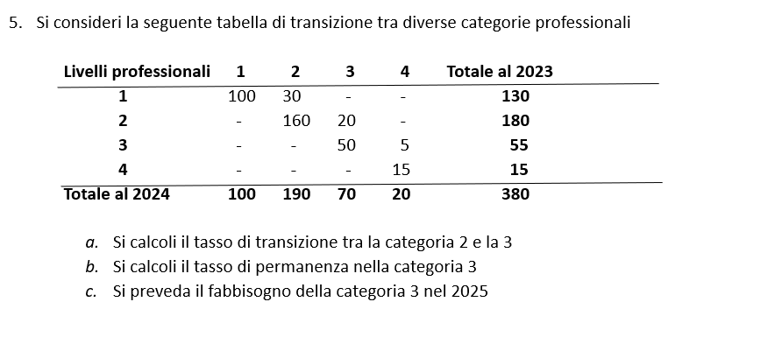

Livelli professionali | 1 | 2 | 3 | 4 | 2023
1 | 100 | 30 | 0 | 0 | 130
2 | 0 | 160 | 20 | 0 | 180
3 | 0 | 0 | 50 | 5 | 55
4 | 0 | 0 | 0 | 15 | 15
2024 | 100 | 190 | 70 | 20 | 380

a) Commento: calcolo il tasso di transizione dalla categoria 2 alla 3 tra il 2023 ed il 2024

p11 | 0.11

b) Commento: calcolo il tasso di permanenza nella categoria 3 tra il 2023 ed il 2024

p23 | 0.91

c) Commento: mi servono il tasso di transizione alla categoria 3, dallo stato 2 (non sono consentiti passaggi dalla classe superiore ad una inferiore) ed il tasso di permanenza nella 3. Poi calcolo il fabbisogno al 2025, ipotizzando non ci siano entrate o uscite

Livelli professionali | 1 | 2 | 3 | 4 | 2023
1
2 |  |  | 0.11
3 |  |  | 0.91
4
2024

Prendo il numero di quelli che stavano in 1 al 2025 e calcolo quanti andranno in 2 con il tasso di transizione calcolato in precedenza
Poi prendo il numero di quelli che erano in 2 nel 2024 e che rimarranno in 2 anche nel 2025
Ipotizzo che i passaggi sono solamente da una classe a quella immediatamente superiore e che non ci siano dimissioni

Livelli professionali | 1 | 2 | 3 | 4 | 2024
1 | 0 | 0 | 0 | 0 | 100
2 | 0 | 0 | 21 | 0 | 190
3 | 0 | 0 | 64 | 0 | 70
4 | 0 | 0 | 0 | 0 | 20
2025 | 0 | 0 | 85 | 0 | 380

La risposta è | 85

